Hoja1
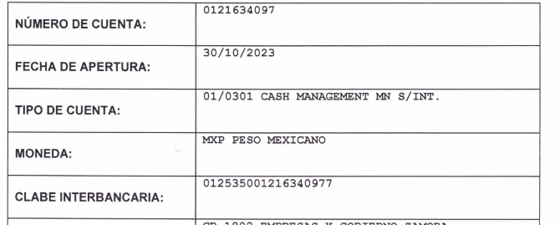
ALTA PROVEEDORES
1.- DATOS FISCALES | RAZÓN SOCIAL: | RHINOBOOTS MEXICO
 | DIRECCIÓN: | MELCHOR OCAMPO 155
 | COLONIA: | SAN ANTONIO
 | CIUDAD: | MICHOACAN DE OCAMPO
 | RFC: | RME230331HK6
2.- DATOS GENERALES DEL PROVEDDOR | NOMBRE COMERCIAL | RHINOBOOTS MEXICO
 | DIRECCION DEL NEGOCIO | PELICANO 1798
 | COLONIA: | DEL FRESNO
 | CIUDAD: | GUADALAJARA
 | CONTACTO: | SUGHEY RAMIREZ
 | TELÉFONO: | 33 3812 0149
 | CORREO: | sucursalguadalajara2@rhinoboots.com.mx
 | WHATSAPP: | 33 1605 0134
 | DATOS BANCARIOS | BBVA

